Info
Infoblatt zur Mustervorlage Fahrtenübersicht Regiobuslinien
Bitte den Dateinamen anpassen.
weiße Felder sind auszufüllen mit den entsprechenden Fahrten
graue Felder sind nicht auszufüllen |  |  |  | markiert Abweichungen/Änderungen

Zum Beispiel:
Produkt | Start | Entfernung | FP W (Sa) | FP Sa (S) | FP S + Feiertag | Zuschuss
Qualitätsstufe 1 | 2023-12-10 | 100 km | 15 | 9 | 7 | 2.13 €
Auswahlmenü | Auswahlmenü |  | wird automatisch zugeordnet

Bitte Notizen beachten
Zeilen können bei Hin- bzw. Rückfahrt hinzugefügt werden, aber mind. 1 Zeile über der aufsummierenden Zeile

Verkehrstage werden automatisch berechnet und das Startdatum der Linie berücksichtigt
Verkerstageregelung |  | Auswahlmenü öffnet sich bei anklicken des jeweiligen Feldes
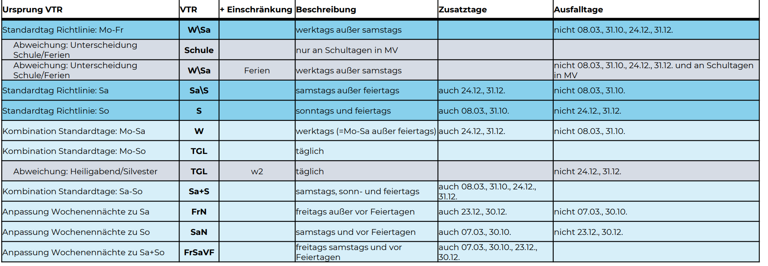

 |  |  |  |  |  |  | 24. + 31.12 sind wie Samstag zu fahren

Ausnahmen & Abweichungen
Abweichungen von den gängigen/auswählbaren Verkehrstagen
 |  |  |  |  |  |  | Auswahlmenü lässt freie Eingabe zu
 |  |  |  |  |  |  | Bitte entsprechend gelb markieren wenn etwas gändert wird

Sollten Fehler gefunden werden melden Sie sich bitte umgehend!

